关系图
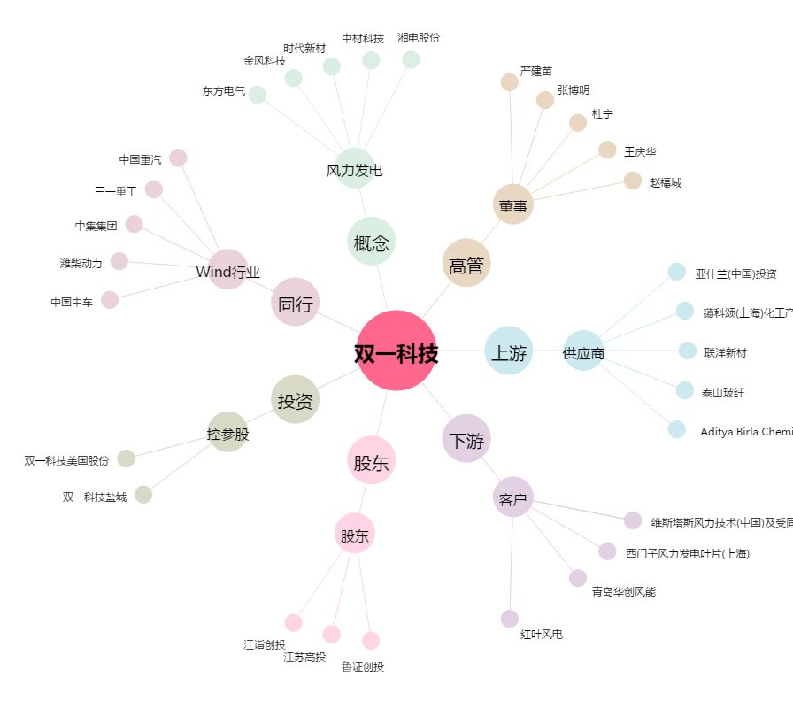
双一科技[300690.SZ] - 关系概览图

